Graphique 1
GRAPHIQUE 1 – Effort de recherche des entreprises entre 2012 et 2022 (p) (en % du PIB)

 | Tableau source | 2012 | 2013 | 2014 | 2015 | 2016 | 2017 | 2018 | 2019 | 2020 | 2021 | 2022 (p)
 | Dépenses intérieures de R&D des entreprises | 1.44 | 1.44 | 1.45 | 1.44 | 1.45 | 1.44 | 1.44 | 1.45 | 1.50 | 1.46 | 1.47

p : données provisoires.
Champ : ensemble des entreprises localisées en France.
Sources : Insee, PIB ; MESR-SIES, enquête R&D auprès des entreprises.

Graphique 2
GRAPHIQUE 2 – Effectif de R&D et proportion de chercheurs en 2022 (p) |  | Part des chercheurs (%)
 |  | Chercheurs | Personnels de | Total | % chercheurs
 |  | en ETP | soutien en ETP | en ETP
 | Corse | 64 | 37 | 102 | 63%
 | Drom | 142 | 144 | 286 | 50%
 | Centre-Val de Loire | 3,591 | 2,974 | 6,566 | 55%
 | Bourgogne-Franche-Comté | 5,107 | 3,250 | 8,357 | 61%
 | Normandie | 4,764 | 3,976 | 8,741 | 55%
 | Grand Est | 6,459 | 4,372 | 10,831 | 60%
 | Hauts de France | 6,556 | 4,323 | 10,878 | 60%
 | Bretagne | 7,621 | 4,078 | 11,698 | 65%
 | Pays de la Loire | 7,297 | 5,381 | 12,677 | 58%
 | Nouvelle Aquitaine | 9,262 | 5,201 | 14,462 | 64%
 | Provence-Alpes Côte d'Azur | 13,092 | 4,622 | 17,714 | 74%
 | Occitanie | 23,861 | 10,233 | 34,093 | 70%
 | Auvergne-Rhône-Alpes | 31,094 | 19,310 | 50,404 | 62%
 | Île-de-France | 90,083 | 30,074 | 120,157 | 75%

p : données provisoires ; ETP : équivalent temps plein.
Champ : ensemble des entreprises localisées en France.
Source : MESR-SIES, enquête R&D auprès des entreprises.

Carte 1
CARTE 1 – Dépenses intérieures de R&D des entreprises par région en 2022 (p) - France métropolitaine

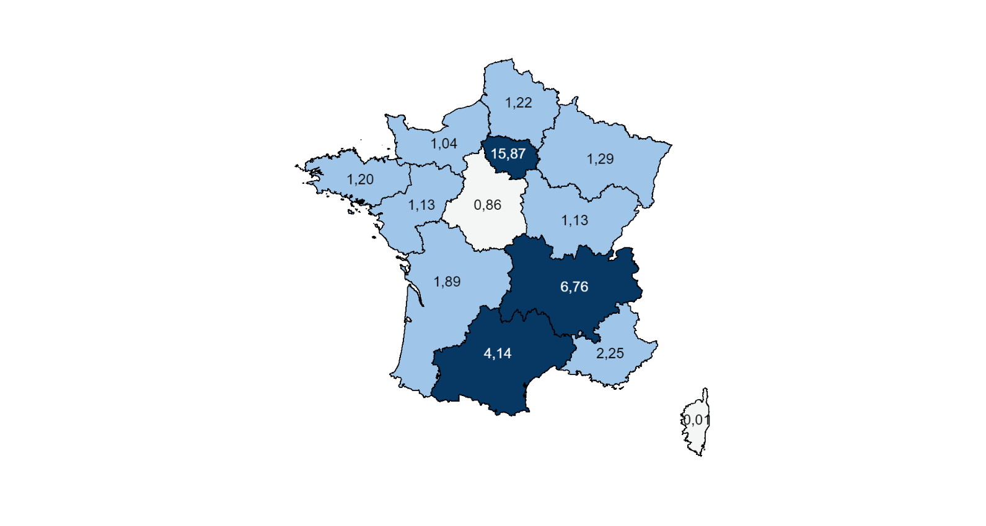

 | REGIONS | Dirde 2022(p) en Md€
 | Ile-de-France | 15.87
 | Auvergne-Rhône-Alpes | 6.76
 | Occitanie | 4.14
 | Provence-Alpes Côte d'Azur | 2.25
 | Nouvelle Aquitaine | 1.89
 | Grand Est | 1.29
 | Hauts de France | 1.22
 | Bretagne | 1.20
 | Pays de la Loire | 1.13
 | Bourgogne-Franche-Comté | 1.13
 | Normandie | 1.04
 | Centre-Val de Loire | 0.86
 | Drom | 0.02
 | Corse | 0.01

p : données provisoires.
Champ : ensemble des entreprises localisées en France.
Source : MESR-SIES, enquête R&D auprès des entreprises.

